خطة العمل
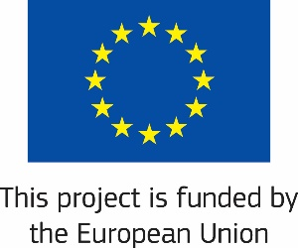 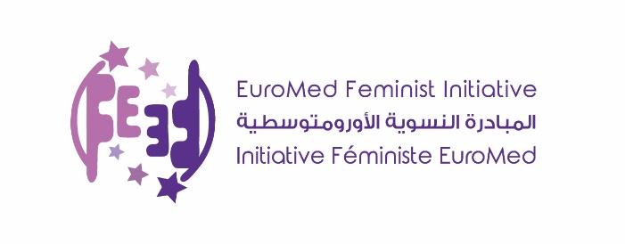
 | مكافحة العنف ضد النساء
 | اسم المنظمة :
 |  |  |  |  |  |  | التحضير | التنفيذ
 | عنوان المشروع:
 | مدة المشروع :

 | الرقم (بند الميزانية) | الوصف / نشاطات المشروع | الميزانية( يورو) | الهدف | فترة التنفيذ : من 01/06/2020 ولغاية 30/11/2020 |  |  |  |  |  | المسؤولين عن التنفيذ
 |  |  |  |  | شهر الاول | شهر الثاني | شهر الثالث | شهر الرابع | شهر الخامس | شهر السادس
 |  | مجموعة الأنشطة 1:
 | 1.1
 | 1.2
 |  | مجموعة الأنشطة 2:
 | 2.1
 | 2.2
 |  | مجموعة الأنشطة 3:
 | 3.1
 | 3.2
 |  | مجموعة الأنشطة 4
 | 4.1
 | 4.2

 | بالشراكة مع :جمعية النجدة الاجتماعية و التجمع النسائي الديمقراطي الللبناني

